F02.CFG-Paths
 |  | VVSS, Info Romana, 2020-2021

F02. totalul incasarilor realizate, pentru fiecare tip de plata.

F02. Covered source code |  |  | F02. Control Flow Graph (CFG) | F02. Cyclomatic Complexity (CC)
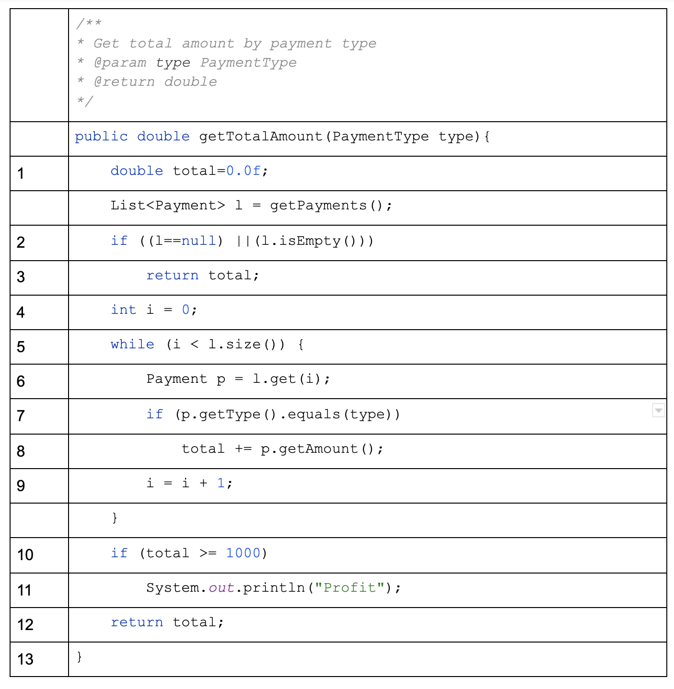
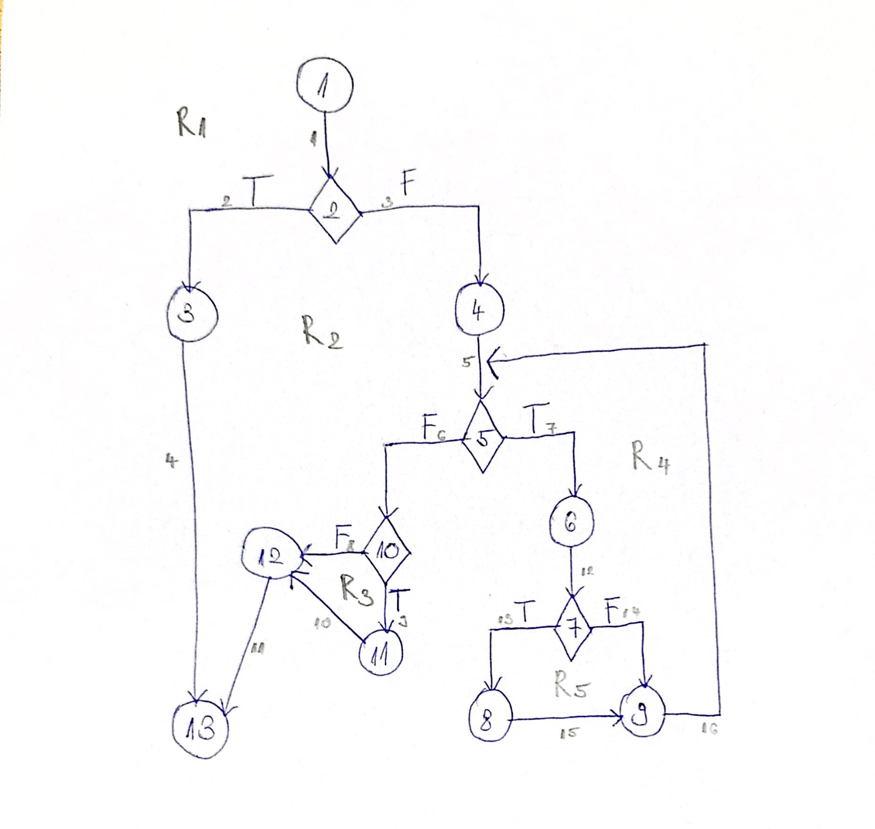
Line No. | Source code |  | Please insert the CFG for this associated source code | CC1 = No. of regions = |  | 5
Req02_L01 | … |  | It may be a screenshot, picture, etc. | CC2 = Edges - Nodes + 2 = 16 - 13 + 2 = |  | 5
Req02_L02 | … |  | <Req02 CFG > | CC3 = No. of Conditions + 1 = 4 + 1 = |  | 5
Req02_L03 | …
... | …
.. | … |  |  | F02. Individual Paths
... | …
 |  |  |  | Path No. | Path
 |  |  |  | F02_P01 | 1 - 2(T) - 3 - 13
 |  |  |  | F02_P02 | 1 - 2(F) - 4 - 5(F) - 10(F) - 12 - 13
 |  |  |  | F02_P03 | 1 - 2(F) - 4 - 5(F) - 10(T) - 11 - 12 - 13
 |  |  |  | F02_P04 | 1 - 2(F) - 4 - 5(T) - 6 - 7(F) - 9 - 5(F) - 10(F) - 12 - 13
 |  |  |  | F02_P05 | 1 - 2(F) - 4 - 5(T) - 6 - 7(F) - 9 - 5(F) - 10(T) - 11 - 12 - 13
 |  |  |  | F02_P06 | 1 - 2(F) - 4 - 5(T) - 6 - 7(T) - 8 - 9 - 5(F) - 10(F) - 12 - 13
 |  |  |  | F02_P07 | 1 - 2(F) - 4 - 5(T) - 6 - 7(T) - 8 - 9 - 5(F) - 10(T) - 11 - 12 - 13

